Introducción
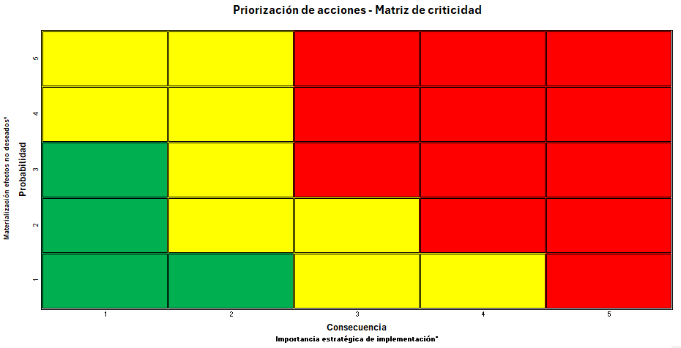
INTRODUCCIÓN A LA HERRAMIENTA

 | Esta herramienta ha sido diseñada para ayudar a las organizaciones a evaluar y mejorar su nivel de madurez en la aplicación de prácticas de gestión de confiabilidad. A través de un proceso de diágnostico y un análisis de resultados, podrá identificar fortalezas, áreas de oportunidad y obtener recomendaciones para optimizar la gestión de sus activos.

 | Pestaña "Diagnóstico": Autoevaluación del Nivel de Madurez
 |  | En esta pestaña encontrará un cuestionario detallado que cubre los aspectos clave de la gestión de confiabilidad. Las preguntas están diseñadas para reflejar el nivel de implementación de prácticas de confiabilidad en su organización, y se dividen en cuatro fases progresivas, que abarcan desde la aplicación básica hasta la gestión estratégica de la confiabilidad:

 |  | 1- Aplicación de prácticas de gestión de confiabilidad en activos: Evalúa la implementación de técnicas de confiabilidad a nivel de activos.

 |  | 2- Aplicación de prácticas de gestión de confiabilidad en sistemas de activos: Evalúa cómo se aplican las prácticas de confiabilidad a nivel de sistemas, considerando las interdependencias entre los activos.

 |  | 3- Aplicación de prácticas de gestión de confiabilidad en procesos organizacionales que gestionan estrategias de confiabilidad de los activos: Analiza cómo se integran las estrategias de confiabilidad en los procesos clave de la organización, como el mantenimiento, prácticas y herramientas de gestión de confiabilidad

 |  | 4- Gestión de prácticas de confiabilidad en la organización: Evalúa el nivel de compromiso y la cultura organizacional en torno a la confiabilidad, incluyendo la capacitación, la comunicación y la mejora continua.

 |  | Responda las preguntas con sinceridad y precisión para obtener una evaluación realista de su nivel de madurez actual.

 | Pestaña "Hallazgos y Recomendaciones":
 |  | Una vez completado el cuestionario de la pestaña "Diagnóstico", en la pestaña "Hallazgos y Recomendaciones" le proporcionará una visión clara y concisa de su nivel de madurez en gestión de confiabilidad. En esta encontrará:

 |  | Pirámide de Madurez: Una representación gráfica que muestra el porcentaje de madurez global alcanzado en cada una de las cuatro fases evaluadas.

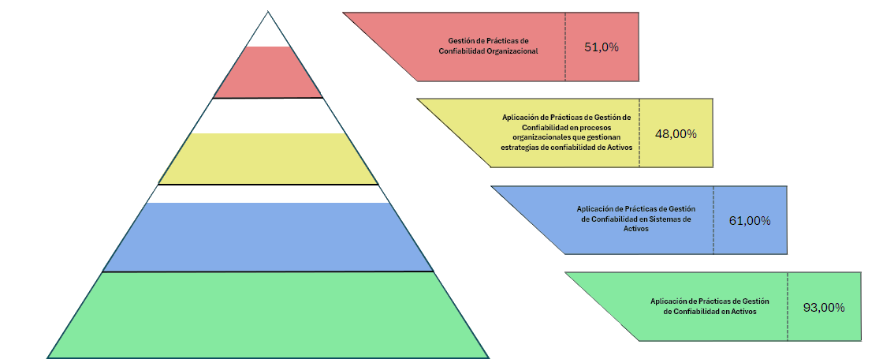

 |  | Gráficas radiales: Para cada una de las cuatro fases, se presenta una gráfica radial que desglosa los principales temas evaluados en esa fase. Esto brinda una comprensión de las fortalezas y debilidades en cada área específica de la gestión de confiabilidad.

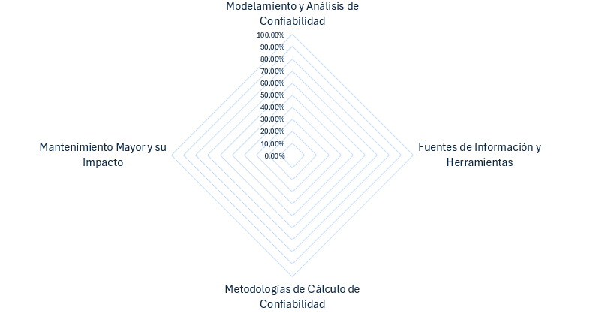

 |  | Recomendaciones: Basándose en su nivel de madurez identificado, la herramienta generará una serie de recomendaciones específicas y accionables para ayudarle a mejorar sus prácticas de gestión de confiabilidad. Estas recomendaciones están diseñadas para guiarle en la implementación de las estrategias, tácticas y operaciones más efectivas para su organización.

 | Pestaña "Mapa de Riesgo y Madurez":
 |  | En esta pestaña encontrará una representacióin gráfica que muestra el porcentaje de madurez global alcanzado en cada fase. Esto le permitirá identificar en qué etapa de madurez se encuentra la organización: Inocencia, Conciencia, Entendimiento, Competencia o Excelencia; según lo muestra la pirámide.

 |  | Asimismo, encontrará una gráfica de barras verticales que muestra el nivel de riesgo en el que se ubica su organización, en función del grado de madurez alcanzado y las prácticas, metodologías y acciones actualmente implementadas.

 |  | Se incluye un semáforo que le indicará el nivel de alerta en el cual se encuentra actualmente la organización.

 |  | Por último, contará con una matriz de criticidad y priorización de acciones, diseñada para orientar y jerarquizar de manera más efectiva las actividades necesarias para el cierre de brechas identificadas.

Hallazgos y Recomendaciones
 |  | PÍRAMIDE DE MADUREZ - APLICACIÓN DE PRÁCTICAS DE GESTIÓN DE CONFIABILIDAD

Gestión de Prácticas de Confiabilidad Organizacional
 |  |  |  | 0.00%

Aplicación de Prácticas de Gestión de Confiabilidad en procesos organizacionales que gestionan estrategias de confiabilidad de Activos
 |  |  |  |  | 0.00%

Aplicación de Prácticas de Gestión de Confiabilidad en Sistemas de Activos
 |  |  |  |  |  | 0.00%

Aplicación de Prácticas de Gestión de Confiabilidad en Activos
 |  |  |  |  |  |  | 0.00%

 |  | NIVEL DE MADUREZ - APLICACIÓN DE PRÁCTICAS DE GESTIÓN DE CONFIABILIDAD EN ACTIVOS
Diseño y Taxonomía de Activos | 0.00%
Mantenimiento Correctivo y Preventivo | 0.00%
Análisis de Criticidad | 0.00%
Análisis de Confiabilidad y Tiempos Operativos | 0.00%
Monitoreo, Metodologías y Gestión de Información | 0.00%
Mantenimiento Mayor y su Impacto | 0.00%

 |  |  | Recomendaciones
 |  |  | Diseño y Taxonomía de Activos:

 |  |  | Mantenimiento Correctivo y Preventivo:

 |  |  | Análisis de Criticidad:

 |  |  | Análisis de Confiabilidad y Tiempos Operativos:

 |  |  | Monitoreo, Metodologías y Gestión de Información:

 |  |  | Mantenimiento Mayor y su Impacto:

 |  | NIVEL DE MADUREZ - APLICACIÓN DE PRÁCTICAS DE GESTIÓN DE CONFIABILIDAD EN SISTEMAS DE ACTIVOS
Modelamiento y Análisis de Confiabilidad | 0.00% | 0.00% | 0.00% | 0.00% | 0.00% | 0.00% | 0.00% | 0.00%
Fuentes de Información y Herramientas | 0.00% | 0.00% | 0.00% | 0.00% | 0.00% | 0.00% | 0.00% | 0.00%
Metodologías de Cálculo de Confiabilidad | 0.00% | 0.00% | 0.00% | 0.00% | 0.00% | 0.00% | 0.00% | 0.00%
Gestión Operativa y Medición del Desempeño | 0.00% | 0.00% | 0.00% | 0.00% | 0.00% | 0.00% | 0.00% | 0.00%

 |  |  | Recomendaciones
 |  |  | Modelamiento y Análisis de Confiabilidad:

 |  |  | Fuentes de Información y Herramientas:

 |  |  | Metodologías de Cálculo de Confiabilidad:

 |  |  | Gestión Operativa y Medición del Desempeño:

 |  | NIVEL DE MADUREZ - APLICACIÓN DE PRÁCTICAS DE GESTIÓN DE CONFIABILIDAD EN PROCESOS ORGANIZACIONALES QUE GESTIONAN ESTRATEGIAS DE CONFIABILIDAD DE LOS ACTIVOS
Definición de Objetivos y Estrategia de Confiabilidad | 0.00%
Procesos y Métodos para la Gestión de Confiabilidad | 0.00%
Colaboración y Alineación Organizacional | 0.00%
Seguimiento y Evaluación del Desempeño | 0.00%
Mejora Continua y Optimización | 0.00%

 |  |  | Recomendaciones
 |  |  | Definición de Objetivos y Estrategia de Confiabilidad:

 |  |  | Procesos y Métodos para la Gestión de Confiabilidad:

 |  |  | Colaboración y Alineación Organizacional:

 |  |  | Seguimiento y Evaluación del Desempeño:

 |  |  | Mejora Continua y Optimización:

 |  | NIVEL DE MADUREZ - APLICACIÓN DE PRÁCTICAS DE GESTIÓN DE CONFIABILIDAD EN LA ORGANIZACIÓN
Estrategia y Política de Confiabilidad | 0.00%
Estructura Organizacional y Roles | 0.00%
Desarrollo de Competencias y Transferencia de Conocimiento | 0.00%
Cultura Organizacional y Mejora Continua | 0.00%
Innovación y Transformación Digital | 0.00%
Evaluación y Auditoría de Prácticas de Confiabilidad | 0.00%

 |  |  | Recomendaciones
 |  |  | Estrategia y Política de Confiabilidad:

 |  |  | Estructura Organizacional y Roles:

 |  |  | Desarrollo de Competencias y Transferencia de Conocimiento:

 |  |  | Cultura Organizacional y Mejora Continua:

 |  |  | Innovación y Transformación Digital:

 |  |  | Evaluación y Auditoría de Prácticas de Confiabilidad:

A | 0.00%
SA | 0.00%
PGA | 0.00%
O | 0.00%

Mapa de Riesgo y Madurez
NIVEL DE MADUREZ - ALERTAS - NIVEL DE RIESGOS - PRIORIZACIÓN DE ACCIONES: APLICACIÓN DE PRÁCTICAS DE GESTIÓN DE CONFIABILIDAD

APLICACIÓN DE PRÁCTICAS DE GESTIÓN DE CONFIABILIDAD EN ACTIVOS
NIVEL MADUREZ APLICACIÓN DE PRACTICAS DE GESTIÓN DE CONFIABILIDAD EN ACTIVOS
 | APLICACIÓN DE PRACTICAS DE GESTIÓN DE CONFIABILIDAD EN ACTIVOS
 | 0.00%
 |  |  |  |  |  |  |  |  |  |  | Semáforo alertas

Barra | 100.00%
Indicador | -1.50% | 3.00%
Nivel de Riesgo:
 |  |  |  |  |  |  | Priorización de acciones - Matriz de criticidad

 |  |  |  | Materialización efectos no deseados* | Probabilidad | 6

 |  |  |  |  |  | 5

 |  |  |  |  |  | 4

 |  |  |  |  |  | 3

 |  |  |  |  |  | 2

 |  |  |  |  |  | 1

 |  |  |  |  |  |  | 1 | 2 | 3 | 4 |  | 5
 |  |  |  |  |  |  | Consecuencia
 |  |  |  |  |  |  | Importancia estratégica de implementación*

APLICACIÓN DE PRÁCTICAS DE GESTIÓN DE CONFIABILIDAD EN SISTEMAS DE ACTIVOS
NIVEL DE MADUREZ APLICACIÓN DE PRACTICAS DE GESTIÓN DE CONFIABILIDAD EN SISTEMAS DE ACTIVOS
 | APLICACIÓN DE PRACTICAS DE GESTIÓN DE CONFIABILIDAD EN SISTEMAS DE ACTIVOS
 | 0.00%
 |  |  |  |  |  |  |  |  |  |  | Semáforo alertas

Barra | 100.00%
Indicador | -1.50% | 3.00%
Nivel de Riesgo:
 |  |  |  |  |  |  | Priorización de acciones - Matriz de criticidad

 |  |  |  | Materialización efectos no deseados* | Probabilidad | 5

 |  |  |  |  |  | 4

 |  |  |  |  |  | 3

 |  |  |  |  |  | 2

 |  |  |  |  |  | 1

 |  |  |  |  |  |  | 1 | 2 | 3 | 4 |  | 5
 |  |  |  |  |  |  | Consecuencia
 |  |  |  |  |  |  | Importancia estratégica de implementación*

APLICACIÓN DE PRÁCTICAS DE GESTIÓN DE CONFIABILIDAD EN PROCESOS ORGANIZACIONALES QUE GESTIONAN ESTRATEGIAS DE CONFIABILIDAD DE LOS ACTIVOS
NIVEL DE MADUREZ APLICACIÓN DE PRACTICAS DE GESTIÓN DE CONFIABILIDAD EN PROCESOS ORGANIZACIONALES QUE GESTIONAN ESTRATEGIAS DE CONFIABILIDAD DE LOS ACTIVOS
 | NIVEL DE MADUREZ DE APLICACIÓN DE PRACTICAS DE GESTIÓN DE CONFIABILIDAD EN PROCESOS ORGANIZACIONALES QUE GESTIONAN ESTRATEGIAS DE CONFIABILIDAD DE LOS ACTIVOS
 | 0.00%
 |  |  |  |  |  |  |  |  |  |  | Semáforo alertas

Barra | 100.00%
Indicador | -1.50% | 3.00%
Nivel de Riesgo:
 |  |  |  |  |  |  | Priorización de acciones - Matriz de criticidad

 |  |  |  | Materialización efectos no deseados* | Probabilidad | 5

 |  |  |  |  |  | 4

 |  |  |  |  |  | 3

 |  |  |  |  |  | 2

 |  |  |  |  |  | 1

 |  |  |  |  |  |  | 1 | 2 | 3 | 4 |  | 5
 |  |  |  |  |  |  | Consecuencia
 |  |  |  |  |  |  | Importancia estratégica de implementación*

APLICACIÓN DE PRÁCTICAS DE GESTIÓN DE CONFIABILIDAD EN LA ORGANIZACIÓN
NIVEL DE MADUREZ GESTIÓN DE PRACTICAS DE DE CONFIABILIDAD EN LA ORGANIZACIÓN
 | GESTIÓN DE PRACTICAS DE DE CONFIABILIDAD EN LA ORGANIZACIÓN
 | 0.00%
 |  |  |  |  |  |  |  |  |  |  | Semáforo alertas

Barra | 100.00%
Indicador | -1.50% | 3.00%
Nivel de Riesgo:
 |  |  |  |  |  |  | Priorización de acciones - Matriz de criticidad

 |  |  |  | Materialización efectos no deseados* | Probabilidad | 5

 |  |  |  |  |  | 4

 |  |  |  |  |  | 3

 |  |  |  |  |  | 2

 |  |  |  |  |  | 1

 |  |  |  |  |  |  | 1 | 2 | 3 | 4 |  | 5
 |  |  |  |  |  |  | Consecuencia
 |  |  |  |  |  |  | Importancia estratégica de implementación*

 | SEMAFORO |  |  |  |  |  |  |  |  | RIESGO

 |  | 0.000%

 |  | ACTIVOS |  |  |  |  |  |  |  | ACTIVOS
 |  | R1 | R2 |  |  |  |  |  |  | % Indicador | 0.00%
 | Rojo | 0% | 20% |  | 0 |  |  |  |  | Barra | 100.00%
 | Amarillo | 20.0001% | 70% |  | 0 |  |  |  |  | Indicador | -1.50% | 3.00%
 | Verde | 70.0001% | 100% |  | 0

 |  | 0.000%

 |  | SISTEMAS DE ACTIVOS |  |  |  |  |  |  |  | SISTEMAS DE ACTIVOS
 |  | R1 | R2 |  |  |  |  |  |  | % Indicador | 0.00%
 | Rojo | 0% | 20% |  | 0 |  |  |  |  | Barra | 100.00%
 | Amarillo | 20.0001% | 70% |  | 0 |  |  |  |  | Indicador | -1.50% | 3.00%
 | Verde | 70.0001% | 100% |  | 0

 |  | 0.000%

 |  | PROCESOS |  |  |  |  |  |  |  | PROCESOS
 |  | R1 | R2 |  |  |  |  |  |  | % Indicador | 0.00%
 | Rojo | 0% | 20% |  | 0 |  |  |  |  | Barra | 100.00%
 | Amarillo | 20.0001% | 70% |  | 0 |  |  |  |  | Indicador | -1.50% | 3.00%
 | Verde | 70.0001% | 100% |  | 0

 |  | 0.000%

 |  | ORGANIZACIONAL |  |  |  |  |  |  |  | ORGANIZACIONAL
 |  | R1 | R2 |  |  |  |  |  |  | % Indicador | 0.00%
 | Rojo | 0% | 20% |  | 0 |  |  |  |  | Barra | 100.00%
 | Amarillo | 20.0001% | 70% |  | 0 |  |  |  |  | Indicador | -1.50% | 3.00%
 | Verde | 70.0001% | 100% |  | 0

